Sheet1
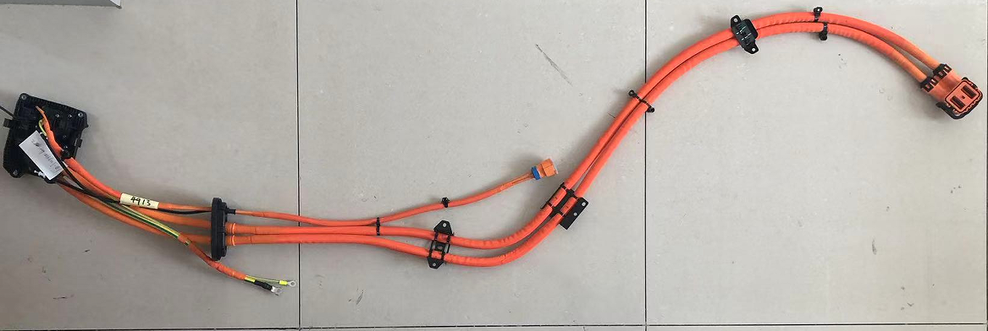

 |  |  |  |  |  |  |  | ◀ 新能源汽车充电插座线束

 |  |  |  |  |  |  |  | 要求：

 |  |  |  |  |  |  |  | 检测这些卡钉是否缺失，方向是否正确

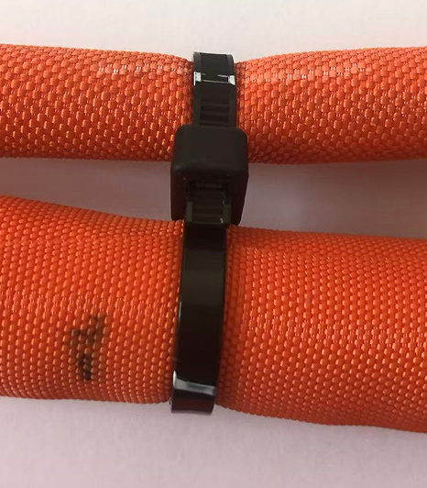
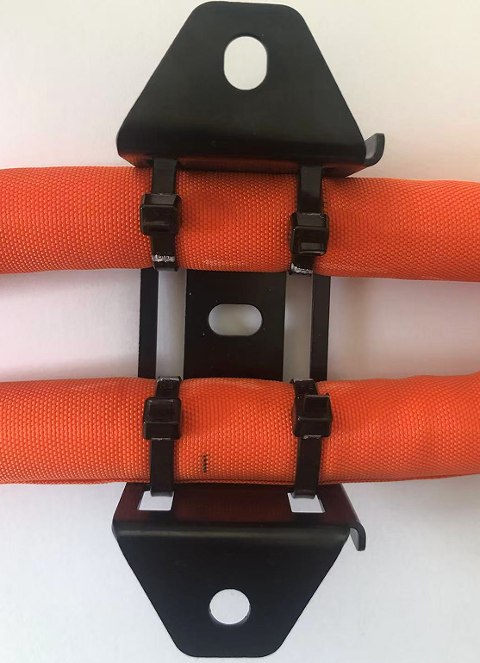
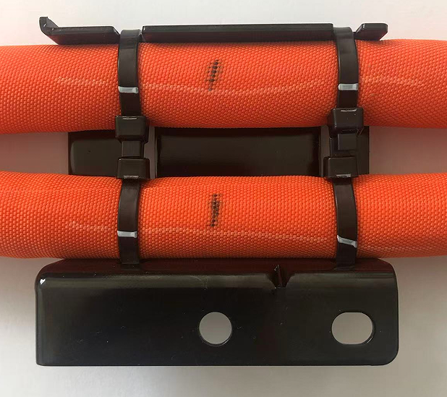
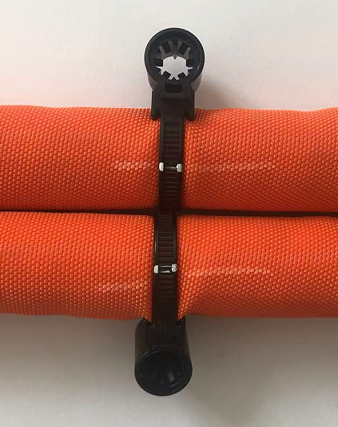
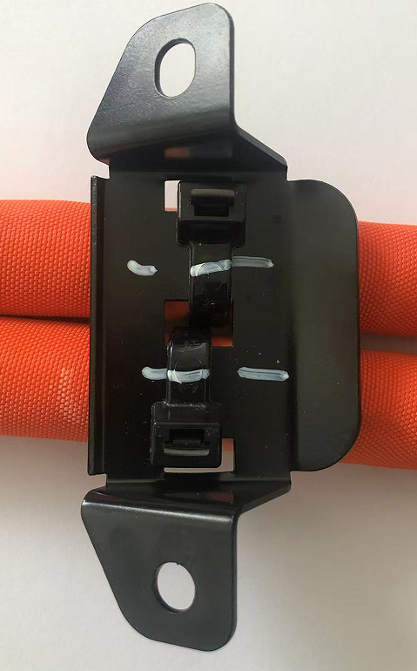
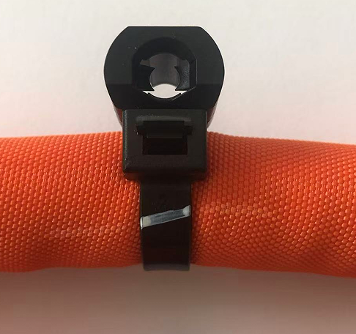
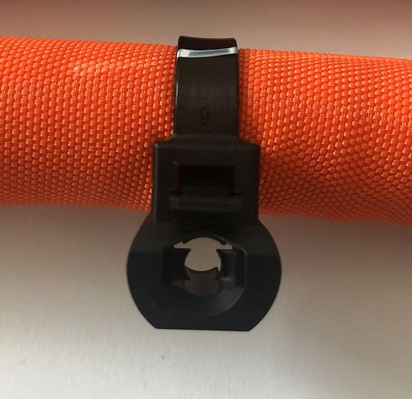
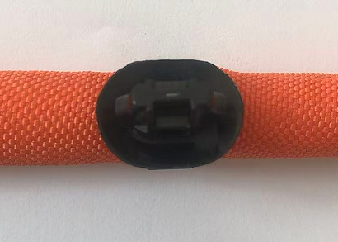

A1 | A2 | A3 | A4 | A5 | A6 | A7 | A8 | 卡钉编号

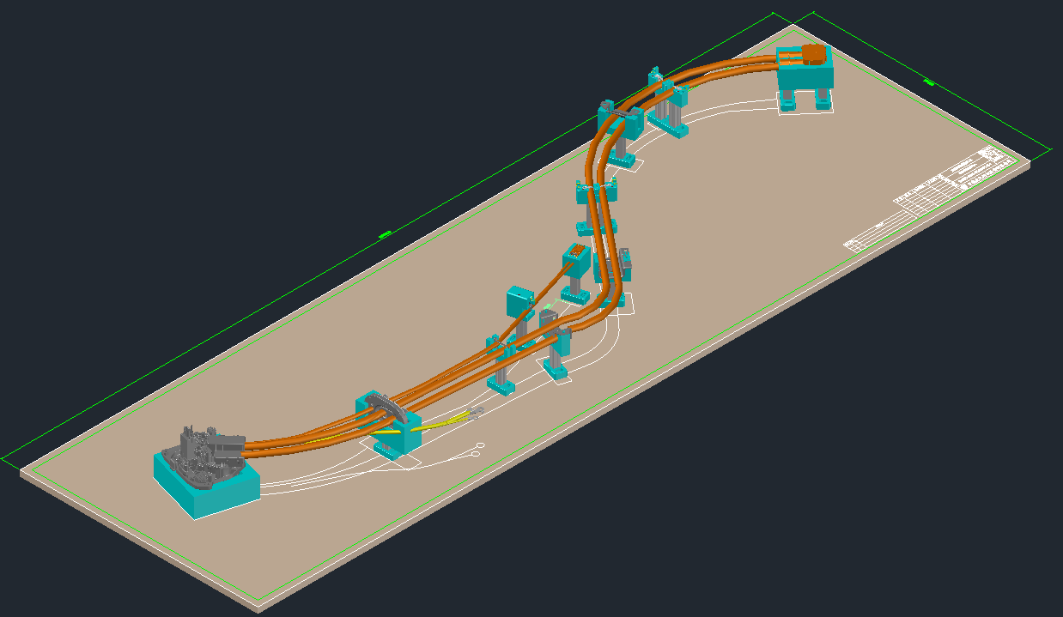
 |  |  |  |  |  |  |  | ◀ 制作工装板——用治具将产品固定、定位各个卡钉

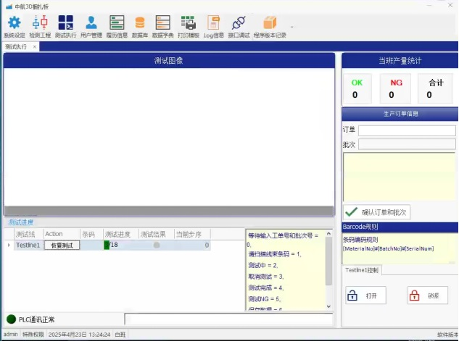

 |  |  |  |  |  |  |  | ◀ 卡钉检测软件界面

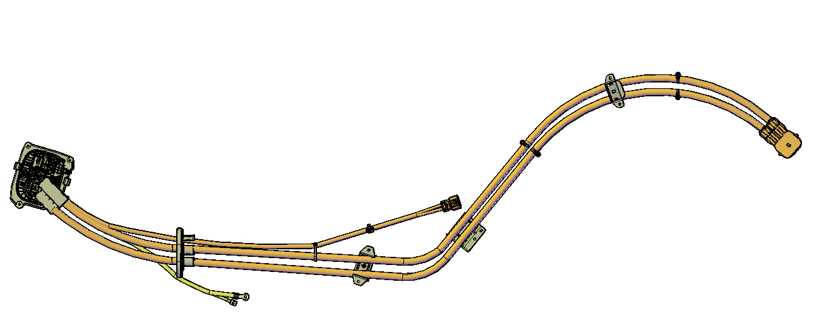
A7

 |  |  |  |  |  |  |  | 操作流程：
A8
A6
 |  |  |  |  |  |  |  | 1、扫码（产品信息二维码）
A5
A1
A2
 |  |  |  |  |  |  |  | 2、调取标准产品照片（提前设置存储好）
A4
A3
 |  |  |  |  |  |  |  | 3、工装板上放入产品、固定好产品

 |  |  |  |  |  |  |  | 4、安装各个卡钉，（全部完成）

 |  |  |  |  |  |  |  | 5、相机拍照

 |  |  |  |  |  |  |  | 6、软件对比（底层算法）

 |  |  |  |  |  |  |  | 7、标注出不良位置（绿色标号变红，并闪烁）

 |  |  |  |  |  |  |  | 8、全部合格输出信号取出产品

 |  |  |  |  |  |  |  | 9、下一个产品开始作业

